笔记
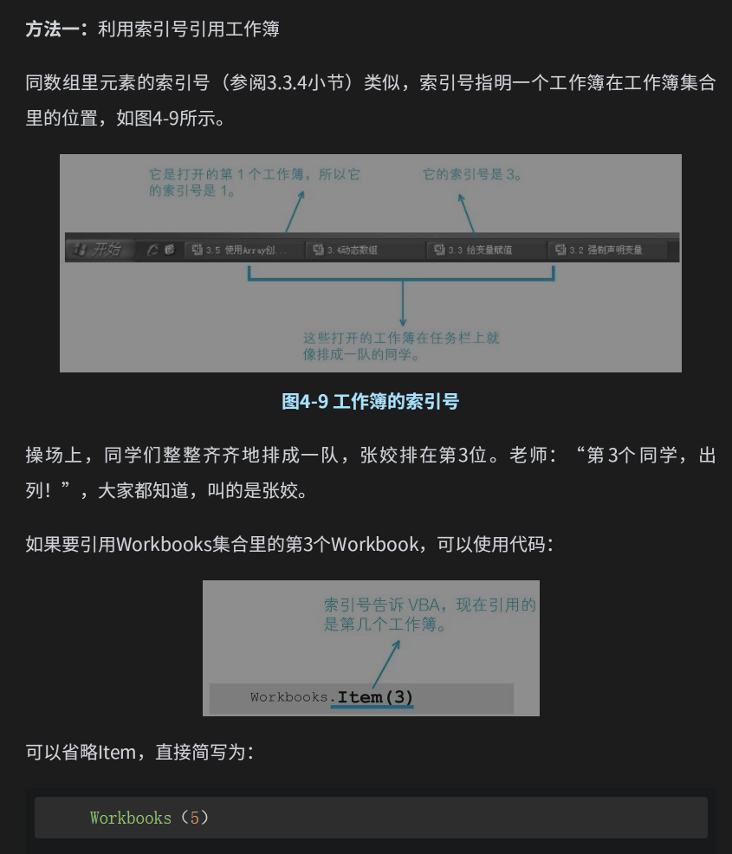
序号 | key
1 | Function写函数必须返回，并且是将函数名当作变量返回，不能加入按钮调用
2 | Sub则不会返回，并且Sub可以加入按钮调用
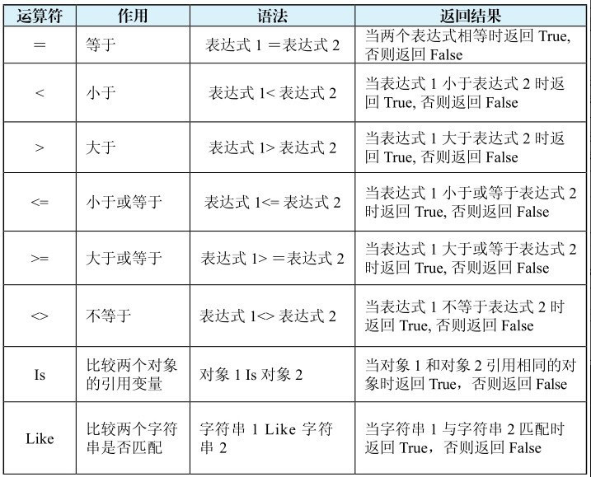
3

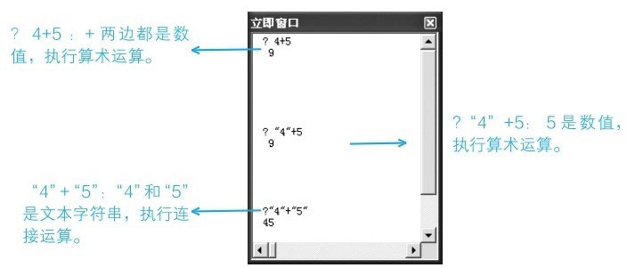

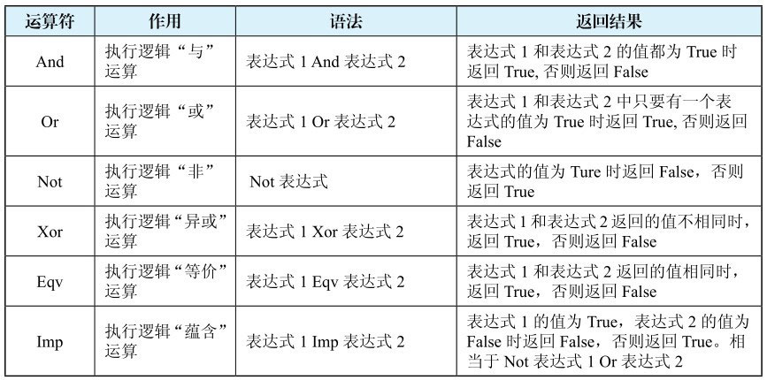

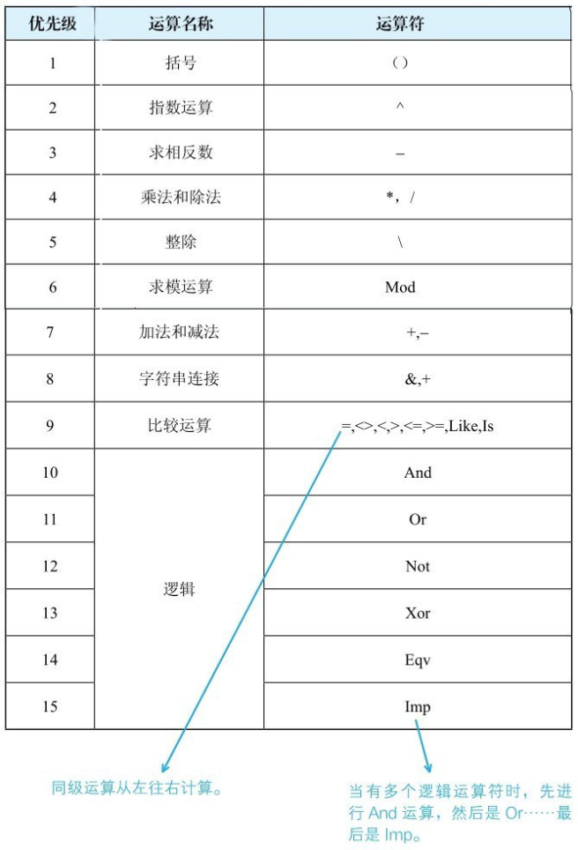

4 | 如果在编写代码时，忘记了某个函数的拼写，可以在【代码窗口】中先键入“VBA.”​， 系统会自动显示【函数列表】供你选择
5 | if…then语句可以写在一行，然后省略end if。例如：if Time<=0.5 then MsgBox "早上好"
6 | 把程序写在【代码窗口】里，将光标定位在程序的中间，可以按F8键逐句执行语句观察程序的执行流程
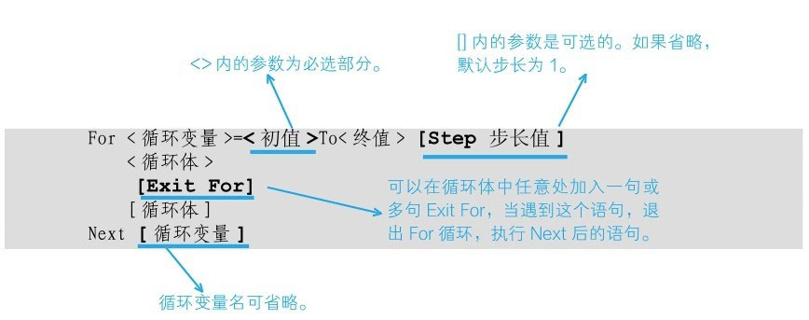
7

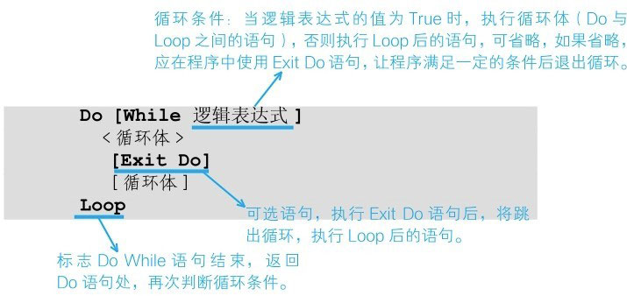
8

9 | Do While语句是当逻辑表达式的值为False时退出循环，而Do Until语句是当逻辑表达式的值为True时退出循环
10 | 如果想在另一个过程里使用代码执行它，常用的方法有如下三种
 | 方法一：输入过程名称以及参数，参数用逗号隔开
 | 方法二：在过程名称以及参数前使用Call关键字，参数用括号括起来，并用逗号隔开。Call过程名 [​（参数1，参数2，...）​]
 | 方法三：利用Application对象的Run方法
11 | 如果想把模块中的所有过程全部声明为私有过程（包括已经声明为公共过程的过程）​，只需在模块中第一个过程之前写上“Option Private Module”即可
12 | 如果一个过程被声明为私有过程，只有这个模块里的过程才能调用它。如果想让其他模块中的过程也能调用，应该把它声明为公共过程。私有过程不会在【宏】对话框里显示
13 | 使用Application.Volatile True语句是将自定义函数声明为易失性函数。当工作表发生重算后，易失性函数会重新计算函数的值。但因为更改单元格的背景颜色不会让工作表重算，所以，无论是否使用该语句，更改单元格的颜色后，本节中编写的自定义函数CountColor都不会重新计算
14

15 | Application对象的DisplayAlerts属性决定在程序运行中是否显示警告信息，默认值为True，如果不想在程序运行时被提示和警告信息打扰，可在程序开始时将属性设为False。但如果在程序中修改了该属性为False，在程序结束前请记得将它设回True

16 | 在VBA里，可以设置Application对象的EnableEvents的属性为False来禁用事件,来避免事件无限递归，特别是表本身的代码
17 | 在VBA里，可以使用Application对象的WorksheetFunction属性调用部分工作表函数

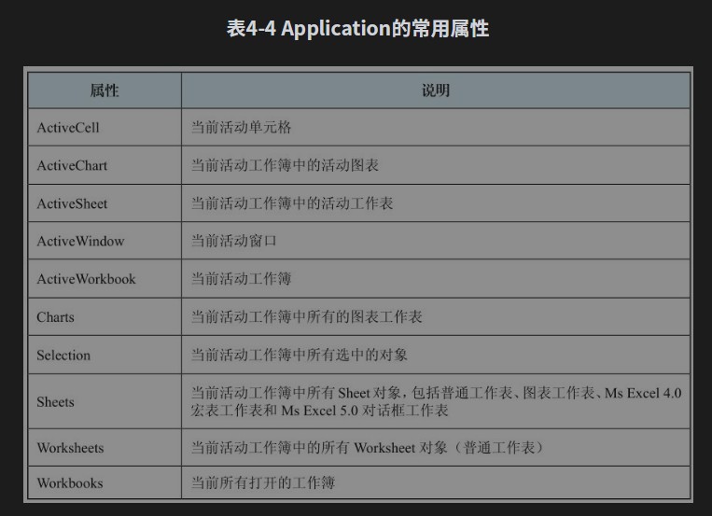
18

